1.1
voltar à página inicial |  |  |  | 1 - CLAREZA DO CONTEÚDO
 | S | N | NA
 |  | x |  | 1.1 O sítio Web apresenta um resumo breve do seu propósito, visível sem se fazer scroll
 |  |  |  | Num primeiro vislumbre do sítio Web deve ser visível uma breve definição do seu propósito que dê a indicação ao utilizador de que sítio Web se trata e quais são as tarefas que se podem levar a efeito.

 | Listagem de evidências
 |  |  |  |  | Notas:
 |  |  |  |  | A homepage não apresenta atualmente um resumo explícito e autónomo do propósito do site, visível sem necessidade de scroll, que clarifique de imediato o que o utilizador pode encontrar ou realizar. O enquadramento inicial privilegia a descrição institucional, não garantindo uma comunicação imediata do propósito funcional do website.
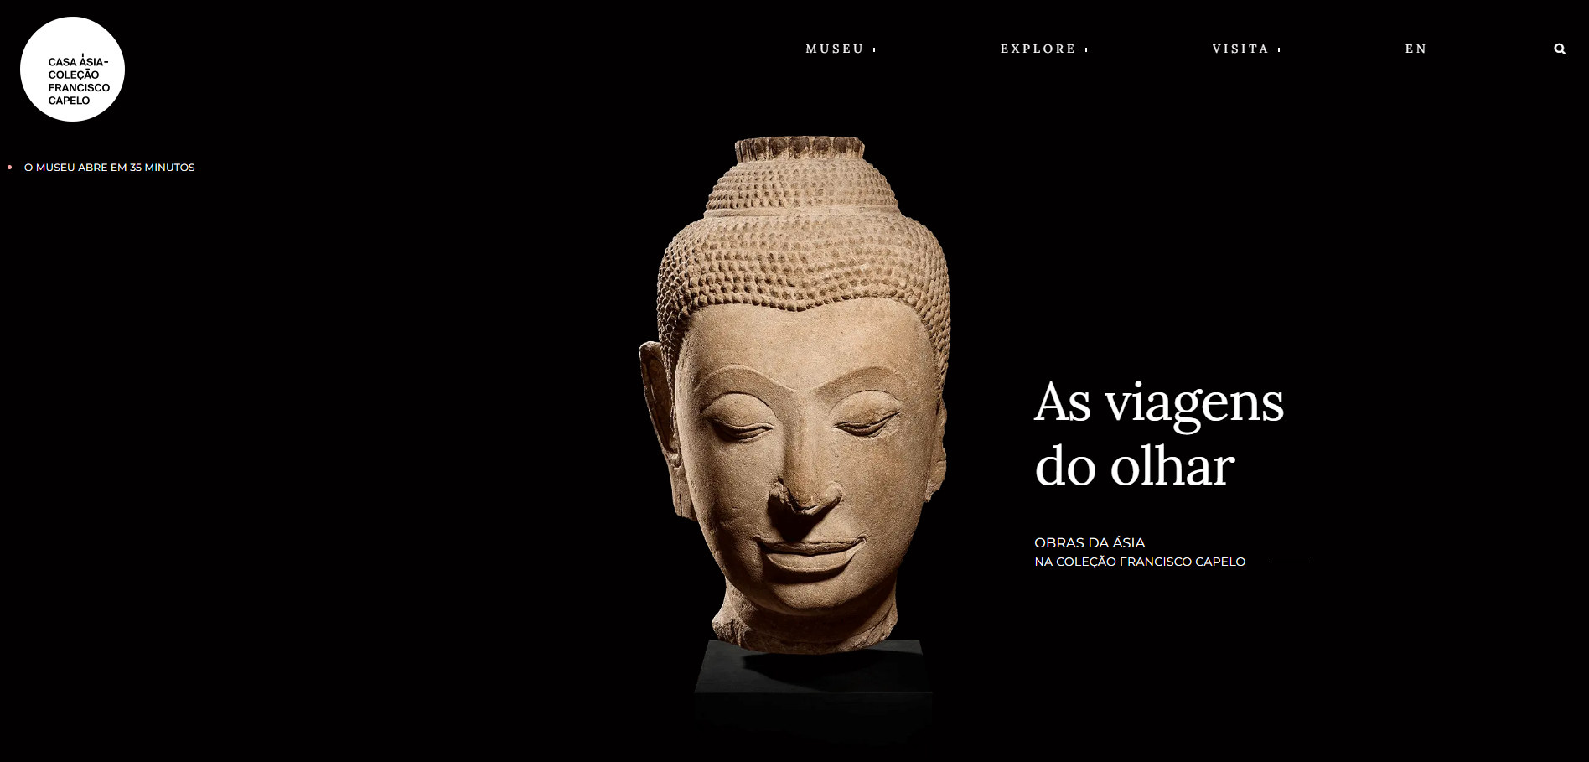

1.2
voltar à página inicial |  |  |  | 1 - CLAREZA DO CONTEÚDO
 | S | N | NA
 | x |  |  | 1.2 Os termos mais complexos têm uma definição agregada
 |  |  |  | Quando são usados termos complexos ou técnicos que não sejam de uso corrente, estes devem ter agregada uma definição. Todos os termos definidos desta forma devem fazer parte de um glossário disponível no sítio Web.

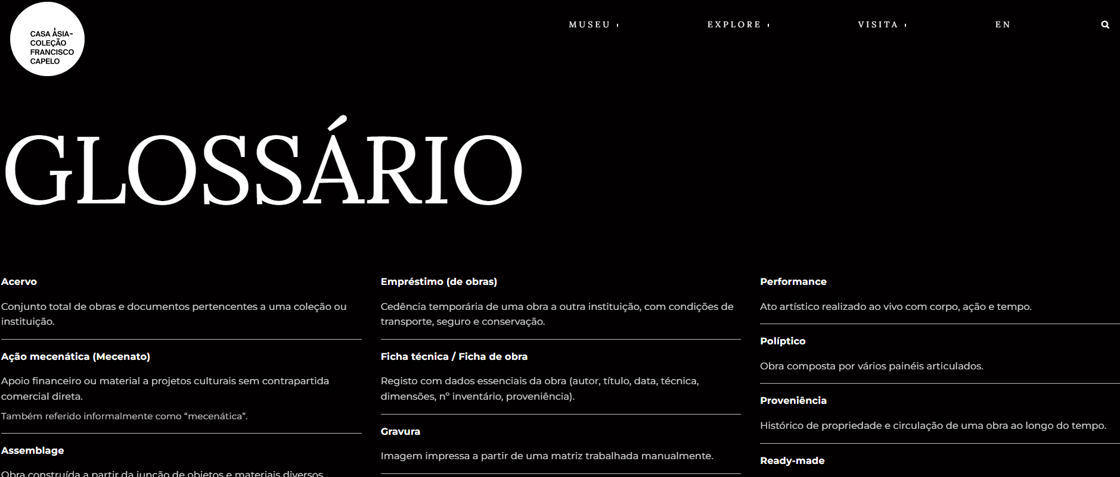
 | Listagem de evidências
 |  |  |  |  | Notas:
 |  |  |  |  | O site disponibiliza um Glossário com definições de termos museológicos e técnicos utilizados nos conteúdos. Os termos complexos presentes nos textos não se encontram atualmente ligados de forma direta às respetivas entradas do Glossário, exigindo consulta autónoma por parte do utilizador.

2.1
voltar à página inicial |  |  |  | 2 - USABILIDADE DO CONTEÚDO
 | S | N | NA
 | x |  |  | 2.1 O tipo de letra do corpo do documento é adequado e o tamanho da letra é, no mínimo, de 12 pontos
 |  |  |  | De forma a assegurar a boa legibilidade do texto para todos os utilizadores, o tamanho de letra do texto que compõe o corpo do documento deverá ser, no mínimo, de 12 pontos, assegurando sempre que os mesmos são escaláveis para tamanhos superiores, sempre que o utilizador considere necessário.

 | Listagem de evidências
 |  |  |  |  | Notas:
 |  |  |  |  | O tamanho do corpo de texto foi normalizado para um mínimo de 16px (1rem) e removidas regras fluidas abaixo deste limite. Ajuste aplicado nos estilos globais e em blocos Avada, garantindo legibilidade conforme o requisito (≥12pt ≈ 16px). CORREÇÕES: O tamanho de letra das opções de submenu foi ajustado. Onde anteriormente era utilizado um tamanho de 0,75rem (12px), passou agora a ser aplicado um tamanho igual ou superior a 1rem (16px), garantindo a legibilidade mínima recomendada para o corpo de texto.
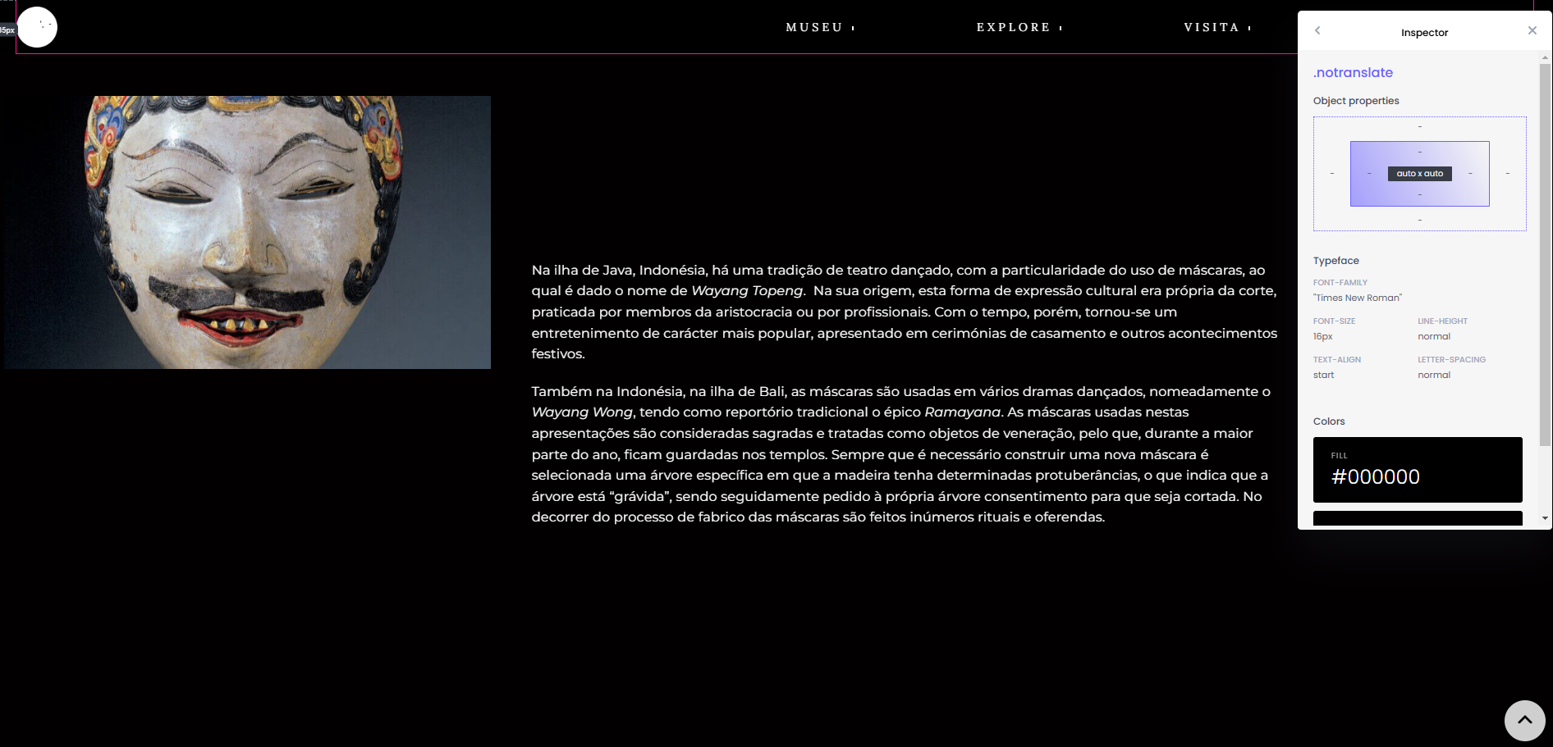

2.2
voltar à página inicial |  |  |  | 2 - USABILIDADE DO CONTEÚDO
 | S | N | NA
 | x |  |  | 2.2 A informação secundária (datas, autores) utiliza, no mínimo, um tamanho de letra de 10 pontos
 |  |  |  | A informação secundária, como os autores de textos ou de imagens, as datas de publicação ou outros tipos de meta-informação, podem usar tamanhos de letra mais pequenos, mas, no mínimo, com 10 pontos, assegurando sempre que os mesmos são escaláveis para tamanhos superiores, sempre que o utilizador considere necessário.

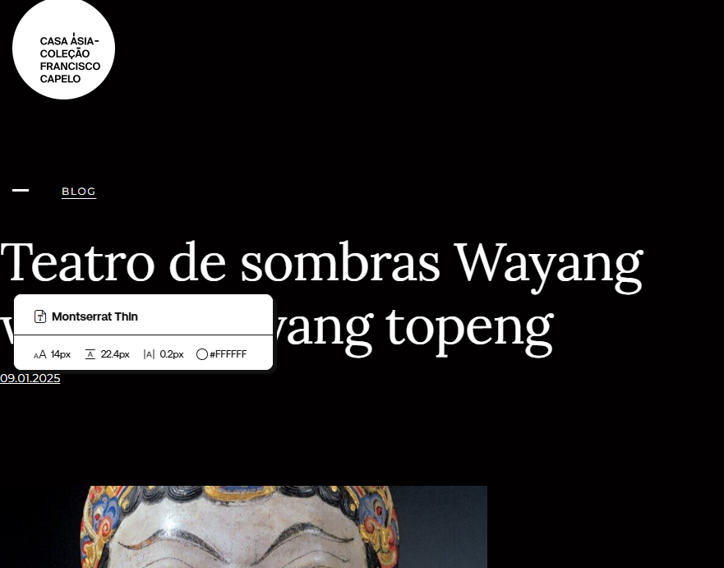
 | Listagem de evidências
 |  |  |  |  | Notas:
 |  |  |  |  | A informação secundária tem um tamanho de letra de 14px/0.875rem.

2.3
voltar à página inicial |  |  |  | 2 - USABILIDADE DO CONTEÚDO
 | S | N | NA
 | x |  |  | 2.3 Blocos e linhas de texto com largura não superior a 100 caracteres
 |  |  |  | Para manter o conforto de leitura, os blocos ou linhas de texto não deverão ter mais de 100 caracteres de largura. Os 80 caracteres correspondem à dimensão que se apresenta nos estudos como a mais confortável para os utilizadores.

 | Listagem de evidências
 |  |  |  |  | Notas:
 |  |  |  |  | Foi definido um limite de largura de linha de 65 caracteres médios (≈80 máx.) para texto corrido em páginas institucionais, garantindo uma leitura mais confortável e evitando blocos com linhas extensas em desktop. A solução é responsiva e não afeta dispositivos móveis. CORREÇÕES: Foi aplicada uma largura máxima ao bloco de navegação interno (em ch, relativo ao tamanho do tipo de letra), garantindo que nenhuma linha ultrapassa o limite de 80–100 caracteres.

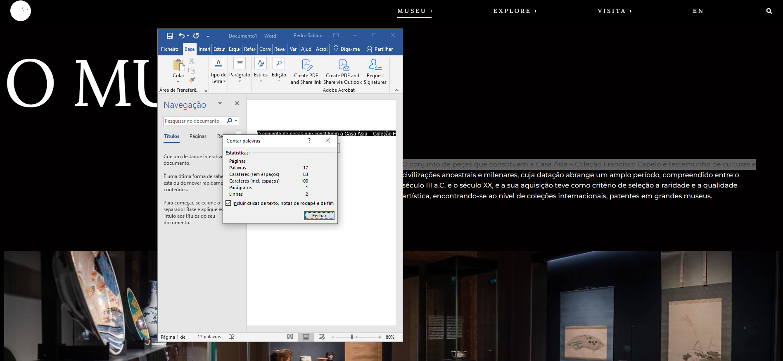

2.4
voltar à página inicial |  |  |  | 2 - USABILIDADE DO CONTEÚDO
 | S | N | NA
 | x |  |  | 2.4 O espaçamento entre linhas não é inferior a 1.5x o tamanho da letra
 |  |  |  | Para assegurar a leitura confortável de blocos de texto deve ser usado um espaçamento entre linhas de 1.5x o tamanho da letra.

 | Listagem de evidências
 |  |  |  |  | Notas:
 |  |  |  |  | O espaçamento entre linhas é superior a 1.5x do tamanho da letra.

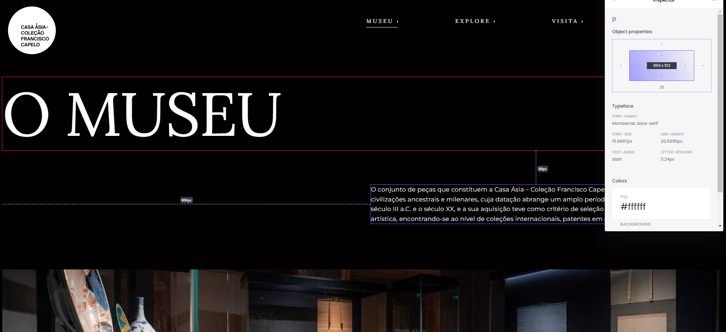

3.1
voltar à página inicial |  |  |  | 3 - ESTRUTURA DA NAVEGAÇÃO
 | S | N | NA
 | x |  |  | 3.1 Nenhum nível de navegação tem mais de 9 opções
 |  |  |  | A navegação principal deve ser equilibrada, nem com demasiadas opções de topo sem opções secundárias, nem com poucas opções de topo e muitas opções secundarias. Nenhum nível de navegação deve ter mais de 9 opções.

 | Listagem de evidências
 |  |  |  |  | Notas:
 |  |  |  |  | Nenhum nível de navegação tem mais de 9 opções.

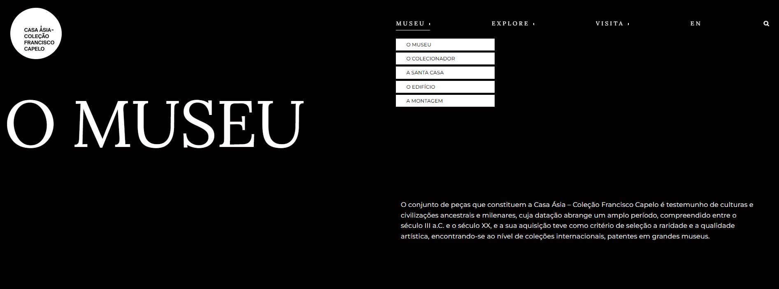

3.2
voltar à página inicial |  |  |  | 3 - ESTRUTURA DA NAVEGAÇÃO
 | S | N | NA
 | x |  |  | 3.2 A navegação principal está sempre visível e sempre no mesmo local
 |  |  |  | As opções de primeiro nível da navegação principal estão sempre visíveis e encontram-se sempre no mesmo local em todas as páginas. A posição atual do utilizador na estrutura de navegação deve ser evidenciada.

 | Listagem de evidências
 |  |  |  |  | Notas:
 |  |  |  |  | A estrutura de navegação principal está sempre visível e sempre no mesmo local, em todas as páginas. Foi adicionado rótulo textual “Menu” no acionador de navegação em mobile, garantindo identificação clara da funcionalidade de abertura do menu.
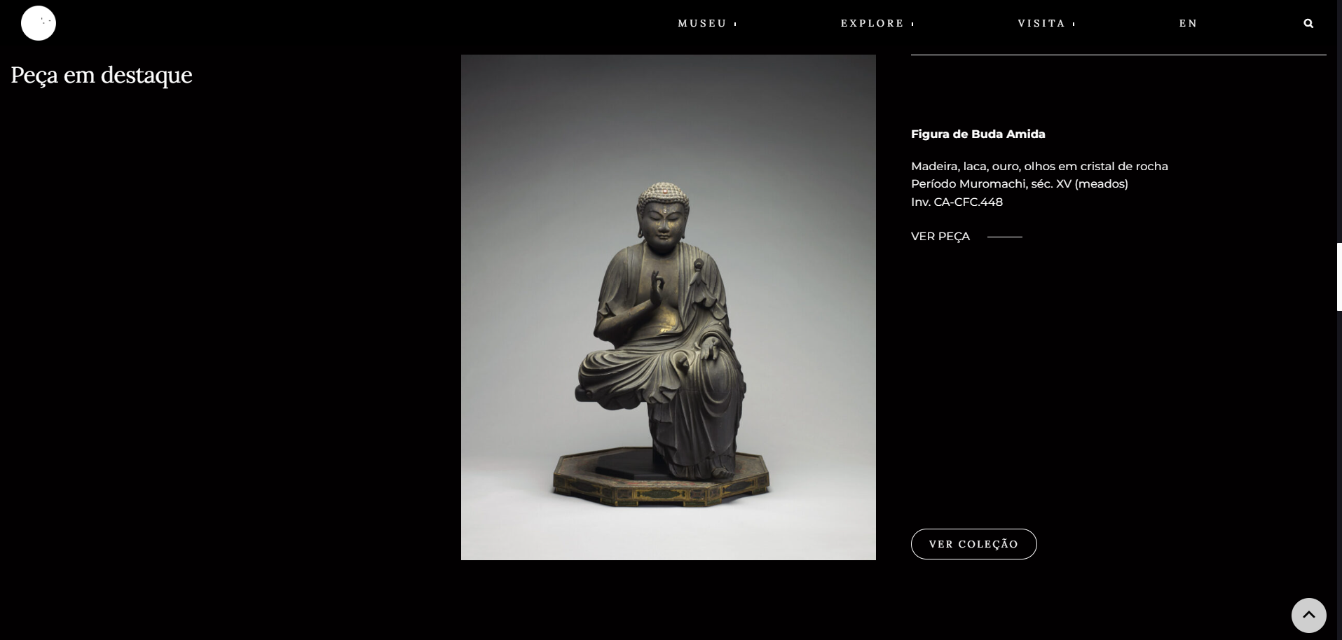

4.2
voltar à página inicial |  |  |  | 4 - ESTRUTURA DA INFORMAÇÃO
 | S | N | NA
 | x |  |  | 4.2 O layout do sítio Web é adaptável a plataformas móveis sem necessidade de efetuar varrimento horizontal
 |  |  |  | O layout do sítio Web deve ser adaptável aos tamanhos mais comuns de visualização, adaptando-se a várias larguras de ecrã sem que surjam barras de varrimento horizontais.

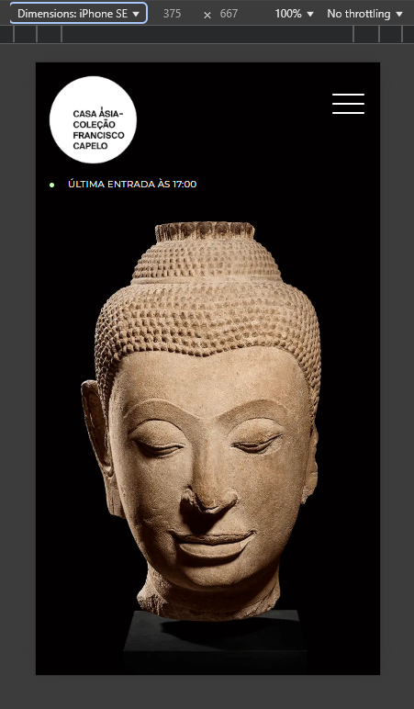
 | Listagem de evidências
 |  |  |  |  | Notas:
 |  |  |  |  | O site é totalmente responsivo, sem qualquer varrimento horizontal.

5.3
voltar à página inicial |  |  |  | 5 - ELEMENTOS INTERATIVOS
 | S | N | NA
 | x |  |  | 5.3 Há apenas um botão de ação principal por página e o mesmo encontra-se destacado
 |  |  |  | Deve existir apenas um botão de ação principal por página e o mesmo deve apresentar-se numa cor contrastante. Todos os outros botões devem ser considerados como secundários.

 | Listagem de evidências
 |  |  |  |  | Notas:
 |  |  |  |  | No site, não existem botões de ação primária. Todos os botões presentes são de ação secundária ou simples, mantendo uma relevância semelhante entre si. A única exceção encontra-se na página de Localização e Entrada, onde a estrutura pode diferir ligeiramente.

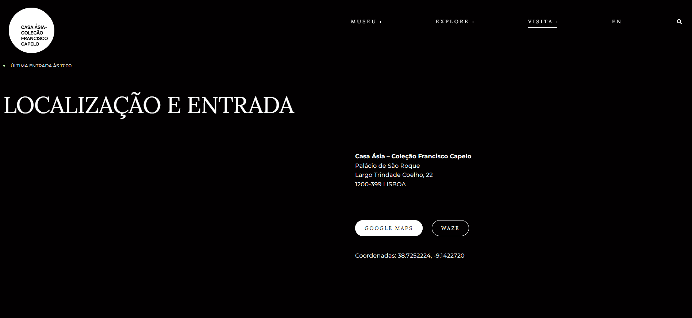

5.4
voltar à página inicial |  |  |  | 5 - ELEMENTOS INTERATIVOS
 | S | N | NA
 | x |  |  | 5.4 Elementos gráficos interativos têm de aparentar ser clicáveis
 |  |  |  | Os elementos gráficos clicáveis devem ser percecionáveis como tal, através da forma, da cor ou do aparente volume.

 | Listagem de evidências
 |  |  |  |  | Notas:
 |  |  |  |  | Todos os botões no site são claramente percecionados como tal, apresentando uma mensagem clara, como "Ver Coleção", garantindo a sua função. Elementos visuais sem texto complementar estão sempre associados a alvos de clique evidentes, proporcionando uma perceção clara da sua interatividade. Além disso, a navegação com TAB está corretamente implementada, com foco visível, assegurando uma experiência acessível para todos os utilizadores.

